criterium_belang
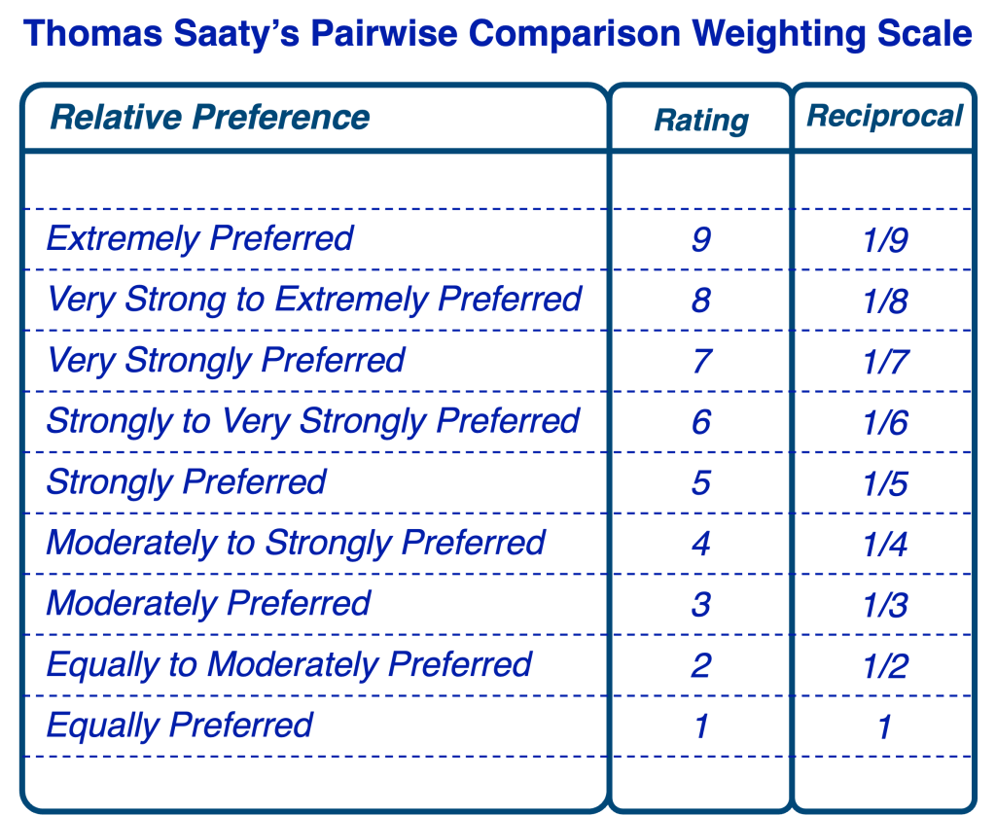
criterium | criterium_code | belang
Europees belang | EB | 5
Rode lijst | RL | 4
Habitattypische soorten | HTS | 3
IHD doelen | IHD | 2
bestaand soortenmeetnet | meetnet | 1

Europees belang
 | NA | VRL0 | VRLI | HRLIV | HRLII
NA | 1 | 0.33333333333 | 0.2 | 0.14285714286 | 0.11111111111
VRL0 | 3 | 1 | 0.33333333333 | 0.2 | 0.14285714286
VRLI | 5 | 3 | 1 | 1 | 0.2
HRLIV | 7 | 5 | 1 | 1 | 0.2
HRLII | 9 | 7 | 5 | 5 | 1

Rode lijst status
 | Ernstig bedreigd | Bedreigd | Kwetsbaar | Andere
Ernstig bedreigd | 1 | 3 | 5 | 9
Bedreigd | 0.33333333333 | 1 | 3 | 7
Kwetsbaar | 0.2 | 0.33333333333 | 1 | 5
Andere | 0.11111111111 | 0.14285714286 | 0.2 | 1

Habitattypische soorten
 | TRUE | FALSE
TRUE | 1 | 5
FALSE | 0.2 | 1

IHD doelen
 | TRUE | FALSE
TRUE | 1 | 6
FALSE | 0.16666666667 | 1

bestaand soortenmeetnet
 | TRUE | FALSE
TRUE | 1 | 4
FALSE | 0.25 | 1

